顧客登録
画面仕様書 |  |  |  | システム名称 |  |  | ハギビス |  |  |  | 作成日

名称 |  | frmClientRegister.css |  | No |  |  |  |  |  |  | 作成者

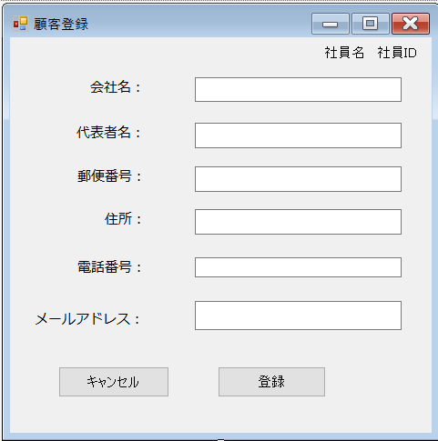
 |  |  |  |  |  |  |  | 画面詳細

①
②
 |  |  |  |  |  |  |  | フォーム名 |  | 顧客登録
③
④
 |  |  |  |  |  |  |  | 画面サイズ
⑤
⑥
 |  |  |  |  |  |  |  | 背景色
⑦
⑧
⑨
⑩
 |  |  |  |  |  |  |  | 文字種類
 |  |  |  |  |  |  |  |  |  | メイリオ
 |  |  |  |  |  |  |  | 文字サイズ

⑪
⑫
 |  |  |  |  |  |  |  | 文字色

⑭
⑬
 |  |  |  |  |  |  |  | 画面説明
 |  |  |  |  |  |  |  | 登録する顧客情報を入力する画面 ④⑥⑧⑨⑪⑬⑭⑮⑰に登録する顧客情報を入力する ⑲を押すと入力した顧客情報の登録を確認するメッセージボックスが表示され、「はい」を押すと情報が登録され、顧客管理画面に移動する。 ⑱を押すと登録をキャンセルし顧客管理画面に戻る。 ①②には今ログイン中の社員名とIDが表示される テキストボックスを全て埋めていないとエラーが出る。

⑮
⑯

 |  |  |  |  |  |  |  |  |  |  |  | FCR
 | 名称 | Name | 使用コントロール | 文字形式 | 初期値 | 必須入力 | TAB順 | 桁制限 | その他
1 | 社員名 | FCRIDlbl | label | 全角 |  |  |  | 20 | ログイン時に使用した社員IDから社員名を取得し表示する
2 | 社員ID | FCRNamelbl | label | 半角 |  |  |  | 7 | ログイン時に使用した社員IDを表示する
3 | 会社名： | label1 | label | 全角 |  |  |  |  | 会社名：と表示
4 | 会社名 | FCRCnameTbox | textBox | 全角 |  | 〇 | 1 | 50 | 登録する会社名を入力する
5 | 代表者名： | label2 | label | 全角 |  |  |  |  | 代表者名：と表示
6 | 代表者名 | FCRRnameTbox | textBox | 全角 |  | 〇 | 2 | 20 | 登録する代表者名を入力する
7 | 郵便番号： | label3 | label | 全角 |  |  |  |  | 郵便番号：と表示
8 | 郵便番号 | FCRPostTbox | textBox | 半角 |  | 〇 | 3 | 7 | 郵便番号の7桁数字を入力する
9 | 住所： | label4 | label | 全角 |  |  |  |  | 住所：と表示
10 | 住所 | FCRCaddressTbox | textBox | 全角 |  | 〇 | 5 | 100 | 住所を入力する
11 | 電話番号： | label5 | label | 全角 |  |  |  |  | 電話番号：と表示
12 | 電話番号 | FCRCnumberTbox | textBox | 半角 |  | 〇 | 6 | 11 | 電話番号を入力
13 | メールアドレス： | label6 | label | 全角 |  |  |  |  | メールアドレス：と表示
14 | メールアドレス | FCRMailTbox | textBox | 半角 |  | 〇 | 9 | 50 | メールアドレスを入力
15 | キャンセル | FCRBackBtn | button |  |  |  | 11 |  | 顧客管理画面に戻るボタン
16 | 登録 | FCRRegisterBtn | button |  |  |  | 10 |  | 入力した情報を顧客管理に登録する。(確認のメッセージボックスがでる。)
17
18
19
20
21
22
23
24
25
26

その他

